关系图
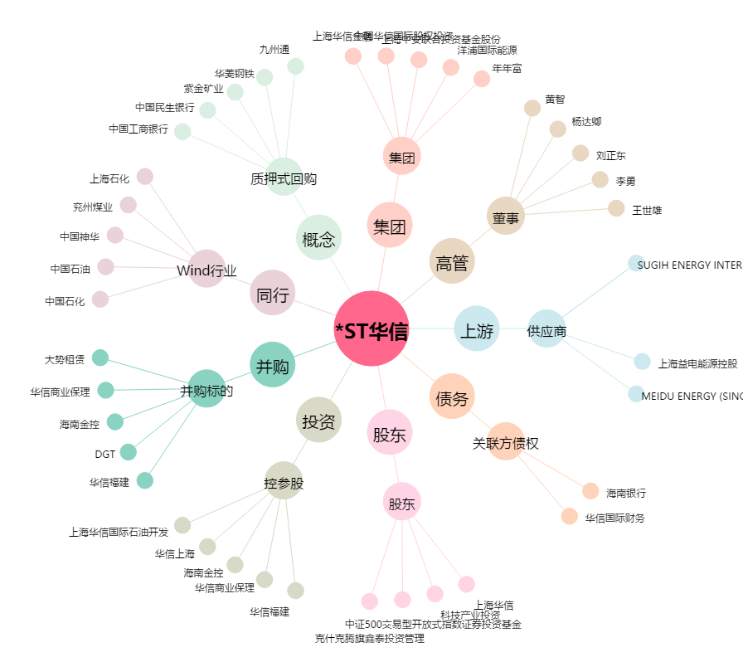
*ST华信[002018.SZ] - 关系概览图

